Sheet2
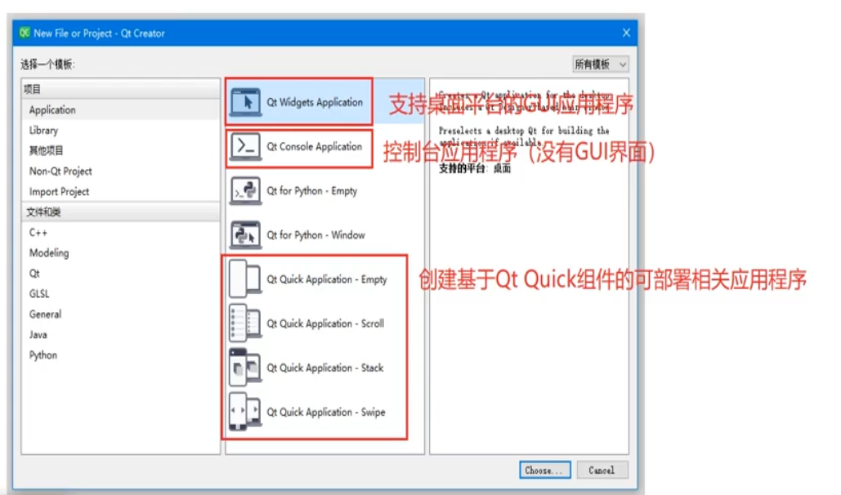

Sheet3
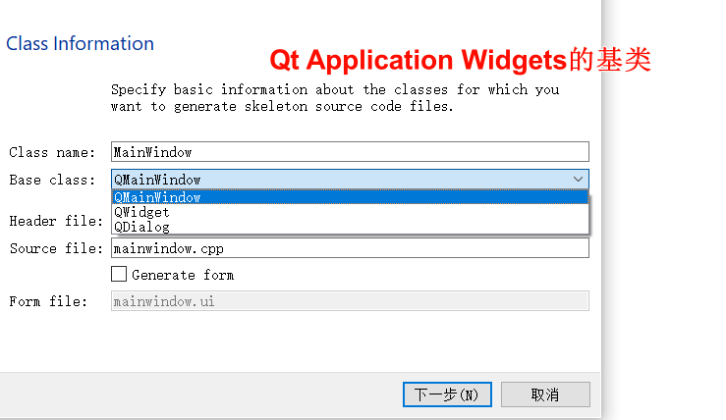

QMainWindow（主窗口类）：工具栏、菜单栏、状态栏，类似应用程序的标准窗口。
QWidget（可视界面类）：创建界面对各种界面组件都可以支持。
QDialog（对话框类）：创建工程基于对话框的窗口。

